01_Screen Layout
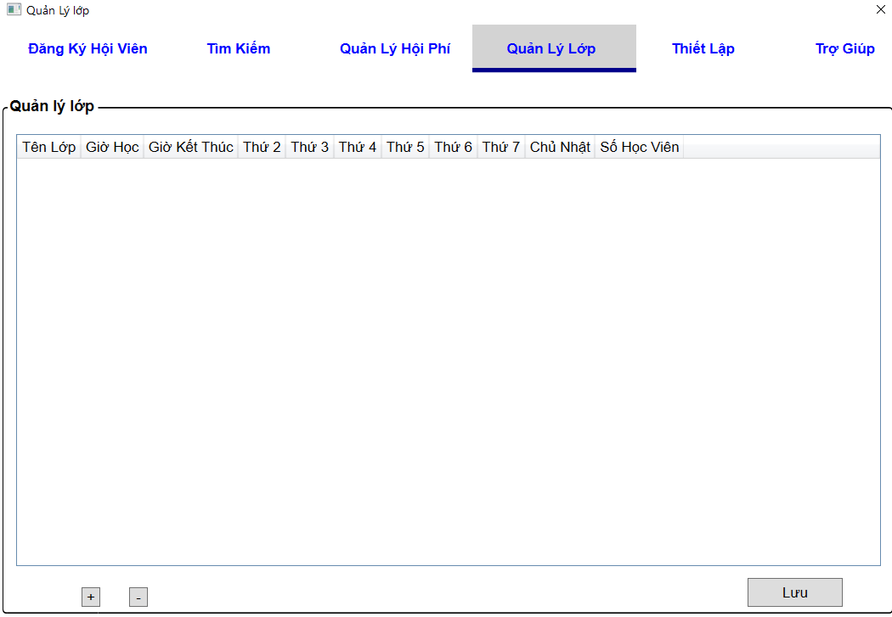
様式番号
画面名
Screen item definition
System name
Aidiko dojo's Member Management
AKD
Sc een ID
Class Management
AKD006
Form number
Screen name
PTMS
Register worker
画面項目定義書
システム名
画面ＩＤ
Partner Talent Management System
PTMS001R

02_Item Definition
Screen item definition
System name
Aidiko dojo's Member Management
AKD
Sc een ID
Class Management
AKD006
Form number
Screen name
No | Item Name | Symbol name | attribute | Length | Type | Required | Initial value | I/O/IO | Mô tả
1 | Tên Lớp | lblName | - | 30 | label | ○ |  | IO | input tên lớp
2 | Giờ Học | lblStartTime | - | - | label | ○ |  | IO | input giờ học
3 | Giờ Kết thúc | lblFinishTime | - | - | label | ○ |  | IO | input giờ kết thúc
4 | Thứ 2 | cmbMonday | - | - | checkbox | - |  | IO | chọn ngày học
5 | Thứ 3 | cmbTuesday | - | - | checkbox | - |  | IO
6 | Thứ 4 | cmbWednesday | - | － | checkbox | - |  | IO
7 | Thứ 5 | cmbThursday | - | - | checkbox | - |  | IO
8 | Thứ 6 | cmbFriday | - | - | checkbox | - |  | IO
9 | Thứ 7 | cmbSaturday | - | __ | checkbox | - |  | IO
10 | Chủ Nhật | cmbSunday | - | － | checkbox | - |  | IO
11 | Số Học Viên | txtAmountClass | - | __ | text | - | 0 | O | Hệ thống chuyền tổng số lượng hội viên của lớp

03_Definition
Lựa chọn ngày học của lớp
Xóa, Thêm thông tin của lớp học.
Form number |  | AKD | Screen definition |  | System Name | Aidiko dojo's Member Management
Screen name |  | Class Management |  |  | Screen ID | AKD006
Screen overview |  | Hiển thị thông tin của lớp học.
Initial Focus

1. Processing at initial display |  |  |  |  |  |  | 3. Mapping Action and Class

- Tên lớp
- Giờ học, Giờ kết thúc
- Các ngày học trong tuần: Thứ 2, Thứ 3, Thứ 4, Thứ 5, Thứ 6, Thứ 7, Chủ Nhật.
- Số Học Viên.
No. | Processing name |  |  | Process details |  |  | Ｎｏ | Action | DAO Layer |  | BLO Layer | VIEW
1 | Hiển thị thông tin lớp học |  |  | Hiển thị danh sách thông tin của các lớp học gồm: |  |  |  |  | Class | Parameters
 |  |  |  |  |  |  | 1 | Hiển thị thông tin lớp học | Class_Model.cs, Student_Model.cs, Learn_Model.cs, AccsessDB_DAO.cs, LoadClass.cs | _ | ManageClass_BLO | ClassScreen.xaml
+ID_Class
+Class_Name
+Start_Time
+ End_Time
+ Moday
+ Tuesday
+Wednesday
+Thursday
+Friday
+ Saturday
+ Day_Create
+ Day_Update
+Delete_Flag
2. Event processing |  |  |  |  |  |  | 2 | Edit Class | Class_Model.cs, Student_Model.cs, Learn_Model.cs, AccsessDB_DAO.cs, SaveClass_DAO.cs,LoadClass.cs

Hệ thống lưu thay đổi xuống cơ sở dữ liệu.
Hiện thống báo "Lưu thành công" và load lại danh sách mới vừa thay đổi.
No. | Processing name |  |  | Process details
1 | Kiểm tra dữ liệu hợp lệ |  |  | Kiểm tra dữ liệu nhập vào (theo bảng điều kiện bảng chi tiết). Nếu dữ liệu không hợp lệ, sẽ thông báo cho người dùng và tác vụ không hoàn thành.
2 | Edit class |  |  | Chọn dòng cần thay đổi dữ liệu, click "lưu" hệ thống kiểm tra dữ liệu hợp lệ |  |  | 3 | Xóa class | Class_Model.cs, Student_Model.cs, Learn_Model.cs, AccsessDB_DAO.cs, DeleteClass_DAO.cs,LoadClass.cs
-Hệ thống lưu thay đổi xuống cơ sở dữ liệu.
-Hệ thống load lại danh sách mới vừa được thay đổi.
+Class_Name
+Start_Time
+ End_Time
+ Moday
+ Tuesday
+Wednesday
+Thursday
+Friday
+ Saturday
+ Day_Create
+ Day_Update
+Delete_Flag
3 | Xóa class |  |  | -Chọn dòng cần xóa, click icon
- Admin điền thông tin cần thêm vào dòng mới, click "Lưu".
- Hệ thống lưu lại thông tin vừa được thêm xuống cơ sở dữ liệu và load lại danh sách mới vừa được thay đổi.
4 | Thêm lớp mới |  |  | - Click vào icon |  |  | 4 | Thêm lớp mới | Class_Model.cs, Student_Model.cs, Learn_Model.cs, AccsessDB_DAO.cs, SaveClass_DAO.cs,LoadClass.cs

04_check Condition Monadic
Screen item definition
system-name
Aidiko dojo's Member Management
AKD
Screen ID
Class Management
AKD006
Form number
screen name
 |  |  |  | Attribute | Number of Digits |  | Processing on error
Ｎｏ | item name | Symbol item name | Required | Email address | Minimum value | Maximum value | Output destination | Variable item | Explanation of processing
1 | Mã Lớp | ID_Class | - | － | － | - | - | ID_Class | －
2 | Tên Lớp | lblName | ○ | － | － | 30 | - | lblName | －
3 | Giờ Học | lblStartTime | ○ | － | － | - | Dialog | lblStartTime | -
4 | Giờ Kết thúc | lblFinishTime | ○ | － | － | - | Dialog | lblFinishTime | －
5 | Thứ 2 | cmbMonday | - | － | － | - | - | cmbMonday | －
6 | Thứ 3 | cmbTuesday | - | - | － | - | - | cmbTuesday | －
7 | Thứ 4 | cmbWednesday | - | － | － | － | - | cmbWednesday | －
8 | Thứ 5 | cmbThursday | - | － | － | __ | - | cmbThursday | －
9 | Thứ 6 | cmbFriday | - | － | － | - | - | cmbFriday | －
10 | Thứ 7 | cmbSaturday | - | － | － | __ | - | cmbSaturday | －
11 | Chủ Nhật | cmbSunday | - | － | － | － | - | cmbSunday | －
12 | Số Học Viên | txtAmountClass | - | － | － | __ | Dialog | txtAmountClass | －

05_Check Condition
画面項目定義書
システム名
Partner Talent Management System
PTMS
画面ＩＤ
Register worker
PTMS001R
様式番号
画面名
Screen item definition
system-name
Aidiko dojo's Member Management
AKD
Screen ID
Class Management
AKD006
Form number
screen name
 |  |  |  | Processing on error

Ｎｏ | item name | Symbol item name | Check conditions | Output destination | Message ID | Variable item | Explanation of processing
1 | Mã Lớp | ID_Class | - | - | - | - | -
2 | Tên Lớp | txtName | length > 0 | - | AKD-MS002-E | {0}: Tên lớp | -
AKD-MS002-E
AKD-MS003-E
AKD-MS014-E
AKD-MS015-E
3 | Giờ bắt đầu | txtStartTime | 0 <= giờ kết thúc <= 24, phải đúng định dạng, Giờ bắt đầu <Giờ kết thúc | - |  | {0}: Giờ Học | -
4 | Giờ Kết thúc | txtFinishTime | 1 <= giờ học <= 24, phải đúng định dạng, Giờ bắt đầu< giờ kết thúc | - |  | {0}: Giờ Kết Thúc | -
5 | Thứ 2 | cbMonday | Có ít nhất 1 buổi được chọn | - | AKD-MS006-E | Chọn ít nhất một ngày học trong tuần | -
6 | Thứ 3 | cbTuesday |  | - |  |  | -
7 | Thứ 4 | cbWednesday |  | - |  |  | -
8 | Thứ 5 | cbThursday |  | - |  |  | -
9 | Thứ 6 | cbFriday |  | - |  |  | -
10 | Thứ 7 | cbSaturday |  | - |  |  | -
11 | Chủ Nhật | cbSunday |  | - |  |  | -
12 | Số Học Viên | txtAmountClass | Số hội viên trong 1 lớp <= tổng số hội viên | - | - | - | Dữ liệu do hệ thống tính toán và chuyền vào

